상품제안서
신신파프 2P 세트 / 신신파프 / 핫파스 / 쿨파스 / 파스 / 어르신 / 건강 / 노인 / 복지 | 상품코드: F26447

 |  |  |  |  |  |  | 02-412-0044 | www.easy1.co.kr
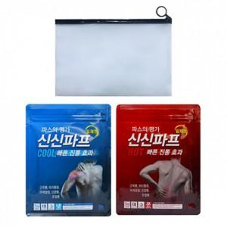

【상세/제작정보】 | 스티커 제작및 부착 비용 별도 문의. 개별 파우치 포함

【인쇄/포장옵션】 | / 포장불가능

【공급단가】 | 수량 | 100~ | 300~ | 500~ | 1,000~ | 3,000~
*VAT별도 | 단가 | 6,750원 | 6,640원 | 6,480원 | 6,310원 | 6,210원

【상품 URL】 | http://www.easy1.co.kr/src/goods_detail.php?gdno=26447

